상품제안서
골프라운딩 A4 탁상달력 | 상품코드: S43015

 |  |  |  |  |  |  | 02-713-8555 | www.synergygift.co.kr
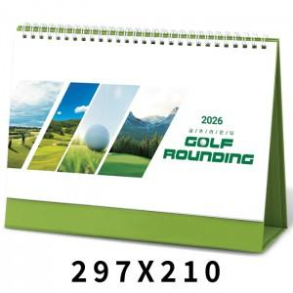

【상세/제작정보】

【인쇄/포장옵션】 | 금박, 은박, 청박/먹박 / 종이봉투 동봉

【공급단가】 | 수량 | 100~ | 300~ | 500~ | 1,000~ | 5,000~
*VAT별도 | 단가 | 2,340원 | 2,210원 | 2,100원 | 2,050원 | 2,010원

【상품 URL】 | https://www.synergygift.co.kr:443/src/goods_detail.php?gdno=43015

